ejecicio 1
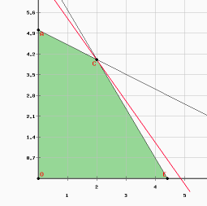
Las variables son:
 | x1= unidades del producto A
 | x2= unidades del producto B

$∀x_{j}≥0 ∧ x_{j}∈Z$
 | F.O MAX Z = | 70x1+50 x2 [$]
 |  | 2x1 + 4x2 <=20 [h/dia]
 |  | 5x1+3x2 <= 22 [h/dia]

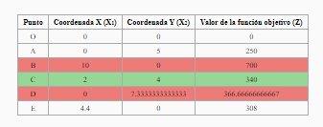

La solución óptima es: |  | SOLUCIÓN ÓPTIMA FACTIBLE Y ÚNICA
 |  | z* = | 340
 |  | x1*= | 2
 |  | x2*= | 4

Se tienen que producir 2 unidades del producto A y 4 unidades del producto B
para obtener una ganancia máxima de 340 $.

ejecicio 2
x1 = acres del primer cultivo
x2 = acres del segundo cultivo |  |  |  | r
 |  |  |  | t
F.O MAX z= 100 x1 + 300 x2 [$]
S.a | 5x1+20x2 <= 1350 [mano de obra]
 | 20x1+40x2 <=3000 [costo de plantar]
 | x1 + x2 <= 100 [ acres]
$∀x_{j}≥0 ∧ x_{j}∈$ R

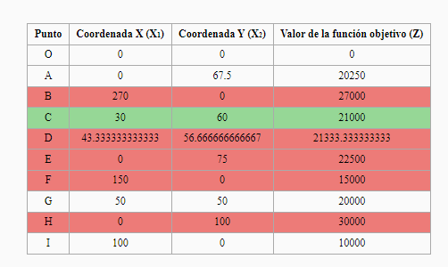
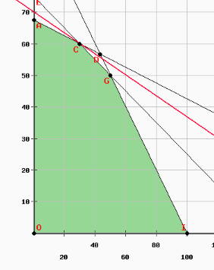

 |  |  | SOLUCIÓN ÓPTIMA FACTIBLE Y ÚNICA
 |  |  |  | z*= 21000
 |  |  |  | x1*= 30
 |  |  |  | x2* = 60

 |  | El granjero debe plantar 30 acres del primer cultivo y 60 acres del segundo cultivo
 |  | para obtener una máxima ganancia de21000$

ejecicio 3
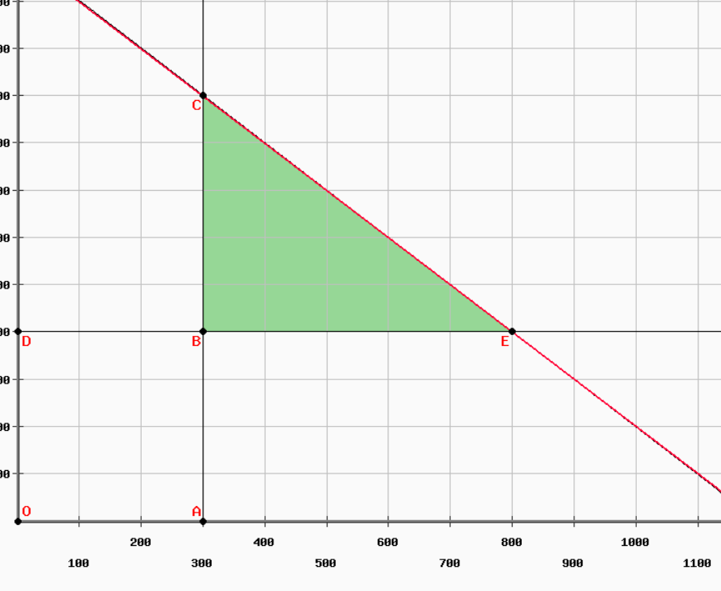
 | x1= numero de vasos del primer tamaño | 114 la R
 | x2= numero de vasos del seundo tamaño | 116 la T
 |  | 103 la G
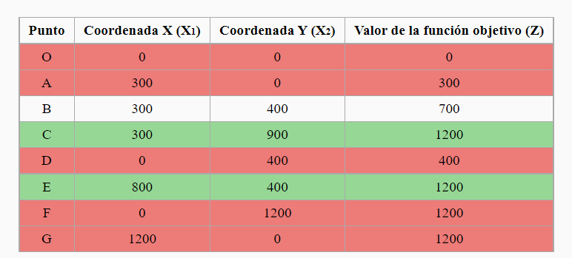
F.O MAX z= x1+x2 |  | 118 ue
S.a | x1 >= 300
 | x2 >=400
$∀x_{j}≥0 ∧ x_{j}∈Z$
 | x1+x2 <=1200

 |  |  | SOLUCIÓN ÓPTIMA FACTIBLE Y MÚLTIPLE

 |  |  | SOLUCIÓN 1 |  | SOLUCIÓN 2
 |  |  |  | z*= 1200 |  | z*= 1200
 |  |  |  | x1* = 300 |  | x1*=800
 |  |  |  | x2* = 900 |  | x2*= 400

 |  |  | Para obtener un máximo de 1200 vasos en la bodega, se deben almacenar 300 vasos del primer tamaño y 900 vasos del segundo tamaño. |  | Para obtener un máximo de 1200 vasos en la bodega, se deben almacenar 800 vasos del primer tamaño y 400 vasos del segundo tamaño.

otro ejer 1
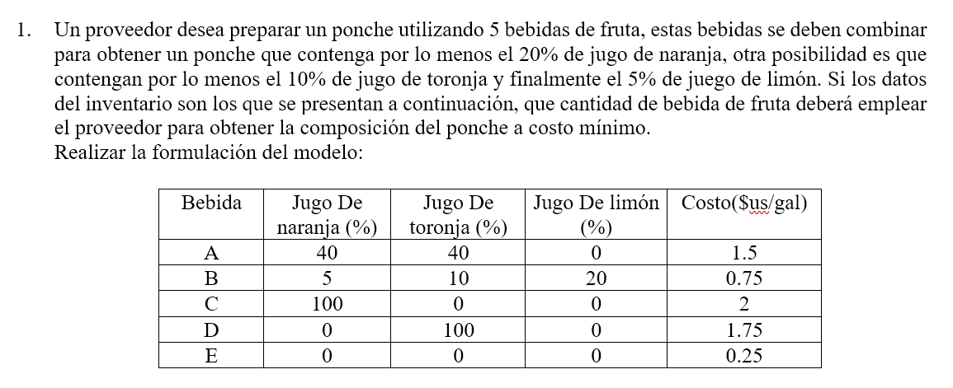

x1= galones de la bebida A | F.O min z=
x2= galones de la bebida B | S.a
x3= galones de la bebida C
x4= galones de la bebida D
x5= galones de la bebida E

otro ejer2
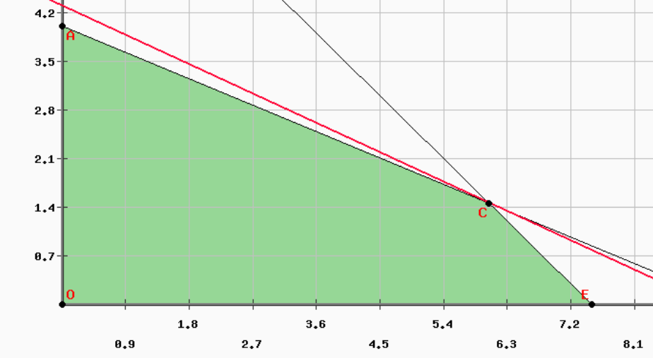
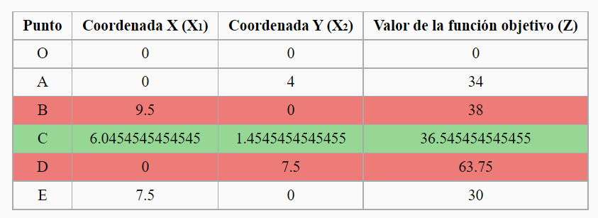
x1= número de sillas/día
x2= númeo de mesas/día
 | F.O MAX z= 4x1 + 8,5x2
 | S.a 4x1 + 9,5 x2 <=38
$∀x_{j}≥0 ∧ x_{j}∈Z$
 |  | x1 + x2 <=7,5

 |  |  |  | SOLUCIÓN ÓPTIMA Y ÚNICA
 |  |  |  |  | z*= | 41
 |  |  |  |  | x1*= | 6
 |  |  |  |  | x2*= | 2

 |  |  |  | El capintero debe fabricar 6 sillas y 2 mesas para la venta del próximo día. Obteniendo una ganancia máxima de 41 $ al día.

 |  |  | 43
 |  |  | 8

otro ejer3
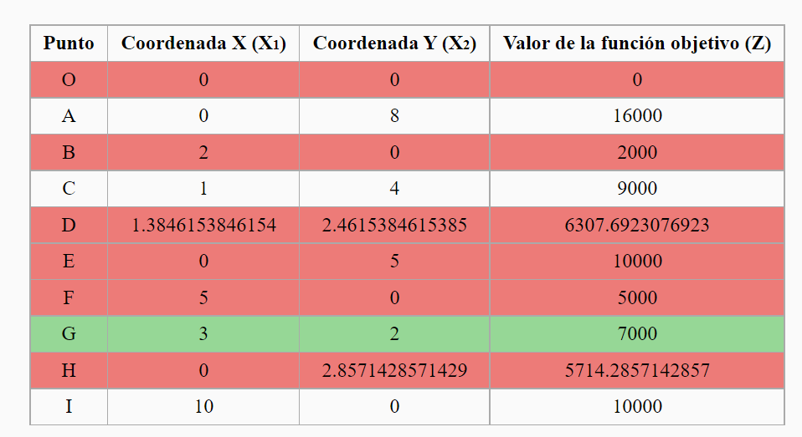
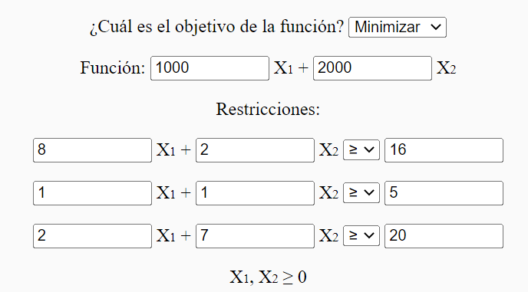

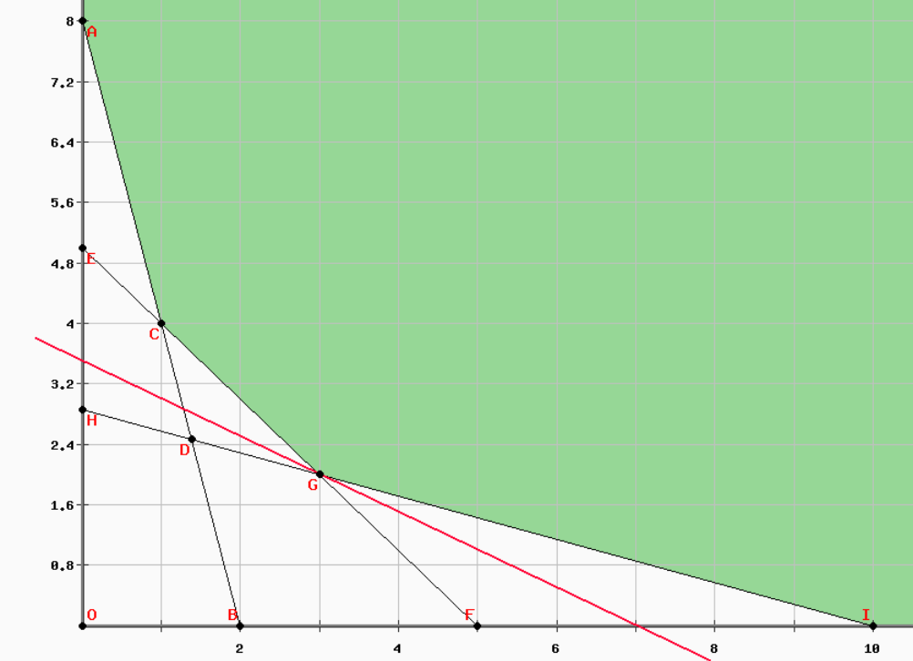
SOLUCIÓN ÓPTIMA FACTIBLE Y ÚNICA
 | z*=7000
 | x1*=3
 | x2*=2

Para cumplir con el contrato utilizando un costo mínimo de 7000 $, las fábricas 1 y 2 deben trabajar 3 y 2 días respectivamente.

